Atbilstība VP, RV, U
Attīstības programmas prioritāšu, rīcības virzienu,
uzdevumu apzīmējumi

VP1 | Izglītība, talanti |  | RV1 | Izglītība, nodarbinātība
 |  |  | RV2 | Kultūra, radošums
 |  |  | RV3 | Sports
 |  |  | RV4 | Sociālais darbs, veselība
 |  |  | RV5 | Jaunatne
 |  |  | RV6 | Pilsoniskā līdzdalība
VP2 | Mājoklis |  | RV1 | Mobilitāte
 |  |  | RV2 | Inženiertehniskā infrastruktūra
 |  |  | RV3 | Dzīvojamais fonds
 |  |  | RV4 | Drošība
 |  |  | RV5 | Daba, kultūrvēsture
 |  |  | RV6 | Pašvaldības pārvaldība
VP3 | Industrializācija |  | RV1 | Augstās tehnoloģijas, viedā specializācija
 | un |  | RV2 | MVU, mikrouzņēmumi, mājražotāji
 | modernizācija

Vidējas termiņa prioritāte (VP) | Rīcību virziens (RV) | Uzdevums (U) | Apzīmējums investīciju plānā | Uzdevuma kopsavilkums
1 | 1 | 1-1 | 1111 | PII
1 | 1 | 1-2 | 1112 | Vispārējā un interešu izglītība
1 | 1 | 1-3 | 1113 | Speciālā izglītība
1 | 1 | 1-4 | 1114 | Sporta ievirzes izglītība
1 | 1 | 1-5-1 | 11151 | Skolu tīkls, pedogogi
1 | 1 | 1-5-2 | 11152 | Skolu sadarbības partneri
1 | 1 | 2-1 | 1121 | Augstskolas, talanti
1 | 1 | 2-2 | 1122 | Profesionālā izglītība
1 | 2 | 1-1 | 1211 | Kultūras procesi
1 | 2 | 1-2 | 1212 | Sabiedrības iesaiste kultūras procesos
1 | 2 | 1-3 | 1213 | Kultūras mantojums
1 | 2 | 2 | 122 | Kultūrizglītība
1 | 3 | 1 | 131 | Sasniegumu sports
1 | 3 | 2 | 132 | Tautas sports
1 | 4 | 1-1 | 1411 | Sociālie pakalpojumi (invaliditāte)
1 | 4 | 1-2 | 1412 | Sociālie pakalpojumi (veci cilvēki)
1 | 4 | 1-3 | 1413 | Sociālie pakalpojumi (NVO sadarbība, izpētes)
1 | 4 | 2-1 | 1421 | Vidzemes slimnīca
1 | 4 | 2-2 | 1422 | Ģimenes ārsti
1 | 4 | 3-1 | 1431 | Ģimenes ar bērniem
1 | 4 | 3-2 | 1432 | Bērnu tiesības
1 | 5 | 1 | 151 | Jaunatne
1 | 6 | 1 | 161 | Aktīva sabiedrība, vietējās kopienas
2 | 1 | 1-1 | 2111 | TEN-T autoceļu sasniedzamība
2 | 1 | 1-2 | 2112 | Novada un Igaunijas autoceļu sasniedzamība
2 | 1 | 1-3 | 2113 | Dzelzceļš
2 | 1 | 2-1 | 2121 | Lauku autoceļi
2 | 1 | 2-2 | 2122 | Pilsētu un ciemu ielas
2 | 1 | 2-3 | 2123 | Sabiedriskais transports, mobilitātes pakalpojumi
2 | 1 | 3-1 | 2131 | Gājēju un velo infrastruktūra apdzīvotās vietās
2 | 1 | 3-2 | 2132 | Gājēju un velo maršruti
2 | 1 | 3-3 | 2133 | Elektrouzlāde
2 | 1 | 4 | 214 | Sakari
2 | 2 | 1-1-1 | 22111 | Ūdenssaimniecība aglomerācijā ar CE 10 000 – 100 000
2 | 2 | 1-1-2 | 22112 | Ūdenssaimniecība aglomerācijā ar CE 2 000 – 10 000
2 | 2 | 1-1-3 | 22113 | Ūdenssaimniecība aglomerācijā ar CE mazāku par 2 000
2 | 2 | 1-1-4 | 22114 | Ūdenssaimniecības pieslēgumu veicināšana
2 | 2 | 1-1-5 | 22115 | Decentralizētā ūdenssaimniecība
2 | 2 | 1-1-6 | 22116 | Kanalizācijas kotekūdeņu dūņas
2 | 2 | 1-1-7 | 22117 | Viedie risinājumi ūdenssaimniecībā
2 | 2 | 1-2 | 2212 | Lietus ūdens, meliorācijas sistēmas
2 | 2 | 1-3-1 | 22131 | Klimata pielāgošanās (LŪ)
2 | 2 | 1-3-2 | 22132 | Klimata pielāgošanās (plūdu riski)
2 | 2 | 1-4 | 2214 | Siltumsaimniecība
2 | 2 | 2-1 | 2221 | AER
2 | 2 | 2-2 | 2222 | AER attīstība (izpētes, koncepcijas)
2 | 2 | 2-3 | 2223 | Atkritumi
2 | 2 | 3 | 223 | Pašvaldības energoefektivitātes politika
2 | 3 | 1 | 231 | Esošais dzīvojamais fonds
2 | 3 | 2-1 | 2321 | Īres, sociālais mājoklis
2 | 3 | 2-2 | 2322 | Mājokļa finanšu instrumenti
2 | 3 | 3 | 233 | Jauni mājokļi
2 | 4 | 1 | 241 | Sabiedriskā kārtība
2 | 4 | 2-1 | 2421 | Civilā aizsardzība, noziedzība
2 | 4 | 2-2 | 2422 | Brīvprātīge ugunsdzēsēji
2 | 5 | 1-1 | 2511 | Zaļās zonas pilsētās, ciemos
2 | 5 | 1-2 | 2512 | Ūdeņi, pludmales
2 | 5 | 1-3 | 2513 | ĪADT
2 | 5 | 1-4 | 2514 | Kapsētas
2 | 5 | 1-5 | 2515 | Ainavas
2 | 5 | 2-1 | 2521 | Valsts aizsargājamie kultūras pieminekļi
2 | 5 | 2-2 | 2522 | Pilsētvides kultūras identitāte
2 | 6 | 1 | 261 | Pašvaldības administratīvā kapacitāte
2 | 6 | 2 | 262 | Pašvaldības e-pakalpojumi
2 | 6 | 3 | 263 | Pašvaldības komunikācija
2 | 6 | 4-1 | 2641 | Partneri no nacionālā līmeņa
2 | 6 | 4-2 | 2642 | Starptautiskā sadarbība
2 | 6 | 4-3 | 2643 | Vidzemes reģiona sadarbība
2 | 6 | 5-1 | 2651 | Zīmolvedības tēls
2 | 6 | 5-2 | 2652 | Valmieras novada popularizēšana
2 | 6 | 5-3 | 2653 | Zīmolvedības izcilības pasākumi
3 | 1 | 1 | 311 | Industriālie parki
3 | 1 | 2 | 312 | Viedā specializācija, speciālisti
3 | 1 | 3 | 313 | Uzņēmumu starptautiskie tīkli
3 | 1 | 4 | 314 | Lietišķās zinātnes sasaiste ar uzņēmējdarbību
3 | 1 | 5 | 315 | Karjeras izglītība, jauni speciālisti
3 | 1 | 6 | 316 | No vietējiem produktiem ražojošie uzņēmumi
3 | 2 | 1-1 | 3211 | Uzņēmumu digitalizācija
3 | 2 | 1-2 | 3212 | Pašvaldības pilna cikla e-vide uzņēmumiem
3 | 2 | 2-1 | 3221 | Tradicionālā lauksaimniecība
3 | 2 | 2-2 | 3222 | Kūdras resursu izpēte
3 | 2 | 2-3 | 3223 | Degradētās teritorijas
3 | 2 | 2-4 | 3224 | Bioloģiskā saimniekošana
3 | 2 | 2-5 | 3225 | Sociālā uzņēmējdarbība
3 | 2 | 3-1 | 3231 | Tūrisma galamērķi
3 | 2 | 3-2 | 3232 | Ekotūrisms
3 | 2 | 3-3 | 3233 | Ūdens tūrisms

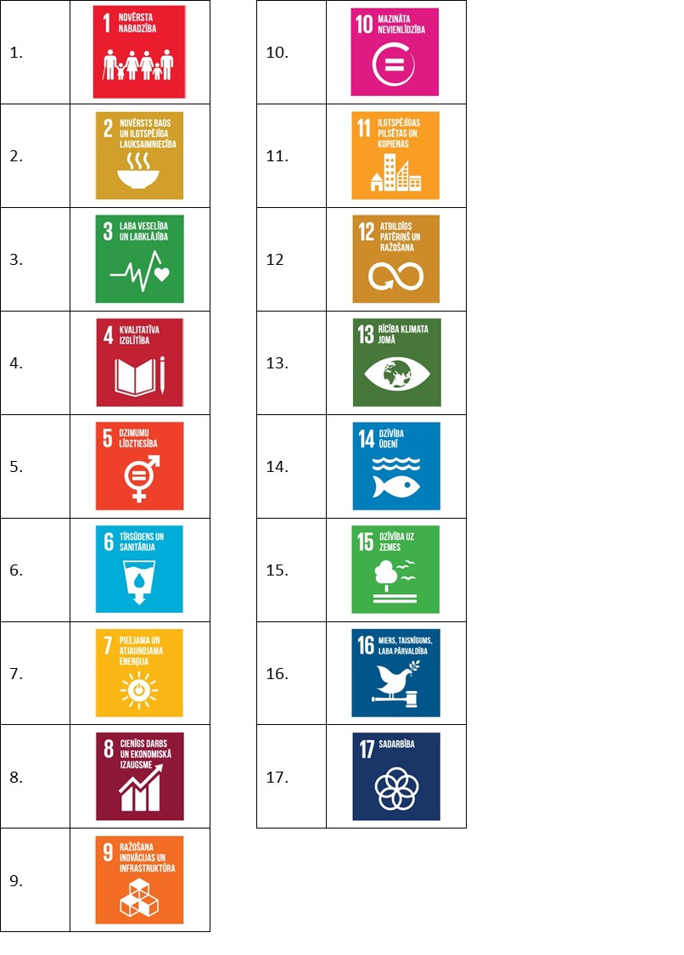
Atbilstība ANO mērķiem
Atbilstība ANO mērķiem | Apzīmējums investīciju plānā | Uzdevuma kopsavilkums
1, 4 | 1111 | PII
1.,3.,4.,10. | 1112 | Vispār., interešu izglītība
1.,4.,10. | 1113 | Speciālā izglītība
1.,3.,4. | 1114 | Sporta ievirzes izglītība
4.,17. | 11151 | Skolu tīkls, pedogogi
4.,17. | 11152 | Skolu sadarb. partneri
1.,3.,4.,10. | 1121 | Augstskolas, talanti
1.,3.,4.,10. | 1122 | Profesionālā izglītība
11. | 1211 | Kultūras procesi
10.,11. | 1212 | Sab. iesaiste kultūrā
11.,14. | 1213 | Kultūras mantojums
4 | 122 | Kultūrizglītība
17 | 131 | Sasniegumu sports
3 | 132 | Tautas sports
1.,10. | 1411 | Soc. pak. (invaliditāte)
1.,10. | 1412 | Soc. pak. (veci cilvēki)
1.,10. | 1413 | Soc. pak. (NVO sadarb.)
3. | 1421 | Vidzemes slimnīca
3. | 1422 | Ģimenes ārsti
1.,3.,4.,10. | 1431 | Ģimenes ar bērniem
1.,3.,4.,10. | 1432 | Bērnu tiesības
1.,3.,4.,10. | 151 | Jaunatne
5.,10.,17. | 161 | Vietējās kopienas
7.,11.,13. | 2111 | TEN-T autoceļu sasniedz.
7.,11.,13. | 2112 | Valsts autoceļi novadā
7.,11.,13. | 2113 | Dzelzceļš
7.,11.,13. | 2121 | Pašvaldības autoceļi
7.,11.,13. | 2122 | Pilsētu un ciemu ielas
7.,11.,13. | 2123 | Sabiedriskais transports
7.,11.,13. | 2131 | Gājēju un velo pilsētās
7.,11.,13. | 2132 | Gājēju un velo maršruti
7.,11.,13. | 2133 | Elektrouzlāde
11. | 214 | Sakari
6.,11. | 22111 | ŪK (CE 10 000 -100 000)
6.,11. | 22112 | Ūdenssaimniecība aglomerācijā ar CE 2 000 – 10 000
6.,11. | 22113 | Ūdenssaimniecība aglomerācijā ar CE mazāku par 2 000
6.,11.,9. | 22114 | Ūdenssaimniecības pieslēgumu veicināšana
15. | 22115 | Decentralizētā ūdenssaimniecība
9. | 22116 | Kanalizācijas kotekūdeņu dūņas
6.,11.,13. | 22117 | Viedie risinājumi ūdenssaimniecībā
13. | 2212 | Lietus ūdens, meliorācijas sistēmas
13. | 22131 | Klimata pielāgošanās (LŪ)
13. | 22132 | Klimata pielāgošanās (plūdu riski)
1.,3.,11. | 2214 | Siltumsaimniecība
11.,13. | 2221 | AER
13. | 2222 | AER attīstība (izpētes, koncepcijas)
11.,13. | 2223 | Atkritumi
11.,13., 16 | 223 | Pašvaldības energoefektivitātes politika
1.,11. | 231 | Esošais dzīvojamais fonds
1.,11. | 2321 | Īres, sociālais mājoklis
1.,11. | 2322 | Mājokļa finanšu instrumenti
11. | 233 | Jauni mājokļi
16 | 241 | Sabiedriskā kārtība
16. | 2421 | Civilā aizsardzība, noziedzība
16. | 2422 | Brīvprātīge ugunsdzēsēji
11.,14.,15. | 2511 | Zaļās zonas pilsētās, ciemos
14. | 2512 | Ūdeņi, pludmales
15. | 2513 | ĪADT
16. | 2514 | Kapsētas
11.,15. | 2515 | Ainavas
11.,15. | 2521 | Valsts aizsargājamie kultūras pieminekļi
11. | 2522 | Pilsētvides kultūras identitāte
16 | 261 | Pašvaldības administratīvā kapacitāte
16 | 262 | Pašvaldības e-pakalpojumi
16 | 263 | Pašvaldības komunikācija
16.,17. | 2641 | Partneri no nacionālā līmeņa
17. | 2642 | Starptautiskā sadarbība
17. | 2643 | Vidzemes reģiona sadarbība
16. | 2651 | Zīmolvedības tēls
16. | 2652 | Valmieras novada popularizēšana
16. | 2653 | Zīmolvedības izcilības pasākumi
9 | 311 | Industriālie parki
9 | 312 | Viedā specializācija, speciālisti
9 | 313 | Uzņēmumu starptautiskie tīkli
9 | 314 | Lietišķās zinātnes sasaiste ar uzņēmējdarbību
8.,9. | 315 | Karjeras izglītība, jauni speciālisti
2.,8.,9.,12. | 316 | No vietējiem produktiem ražojošie uzņēmumi
...

